Hoja1
N° | GRUPO | SEGMENTO | FAMILIA | CLASE | PRODUCTO | PRODUCTO UNSPSC | DESCRIPCIÓN TÉCNICA DEL PRODUCTO | UNIDAD DE MEDIDA | IMAGEN DE REFERENCIA | PRECIO TVEC | VALOR UNITARIO PROMEDIO | CANTIDAD | SUBTOTAL
1 | E | 4400000 | 4410000 | 44101800 | 44101809 | Calculadoras de escritorio | Calculadora básica de escritorio, de 12 dígitos, con alimentación de tipo solar/pila | UNIDAD | 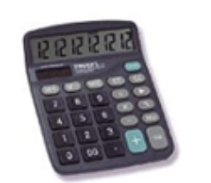 | $ 67,354.00 | $ 67,354.00 | 5 | $ 336,770.00
2 | B | 14000000 | 14110000 | 14111800 | 14111808 | Formatos contables o libros de contabilidad | Libro tres columnas, tamaño oficio, Pasta dura, con 200 folios | UNIDAD | 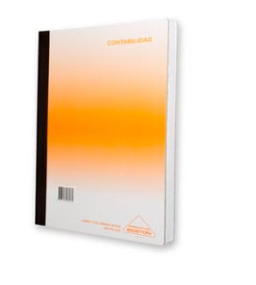 | $ 28,084.00 | $ 28,084.00 | 5 | $ 140,420.00
3 | D | 31000000 | 31200000 | 31201500 | 31201512 | Cinta transparente | Medida: 48MM X 100MT Elaborada en polipropileno biorientado con adhesivo acrilico sensitivo a la presiòn Adhiere inmediatamente una amplia variedad de sustratos Color: Transparente | UNIDAD | 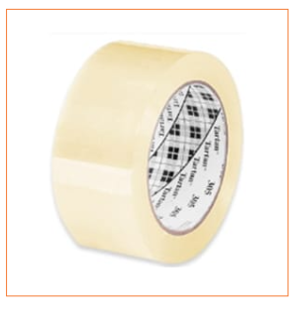 | $ 15,827.00 | $ 15,827.00 | 10 | $ 158,270.00
4 | D | 31000000 | 31200000 | 31201600 | 31201616 | Adhesivos líquidos | Pegante líquido para papel, presentaciòn paquete x 6 unidades, adhesivo sintético presentación individual por 125 gramos | PAQUETE |  | $ 26,370.00 | $ 26,370.00 | 1 | $ 26,370.00
5 | B | 14000000 | 14110000 | 14111500 | 14111530 | Papel de notas autoadhesivas | Post-it Notas Banderitas Adhesivas Plásticas, set de al menos 125 hojas rectangulares de 1,27 X 1,3 cm, elaborada en papel bond, diferentes colores | PAQUETE |  | $ 3,641.00 | $ 3,641.00 | 6 | $ 21,846.00
6 | E | 44000000 | 44120000 | 44121700 | 44121708 | Marcadores | Marcador Borrable, altura 15 cm. Punta biselada. Caja de 10 marcadores con colores surtidos. | CAJA |  | $ 33,000.00 | $ 33,000.00 | 5 | $ 165,000.00
7 | E | 60000000 | 60120000 | 60121100 | 60121124 | Papel kraft | Papel kraft rollo de 40 pulgadas x 160 metros, gramaje: 60 | UNIDAD |  | $ 98,294.00 | $ 98,294.00 | 1 | $ 98,294.00
8 | E | 44000000 | 44110000 | 44111900 | 44111912 | Borradores para tableros blancos | Borrador para tablero en felpa madera, fieltro de grueso espesor para facilitar el borrado | UNIDAD | 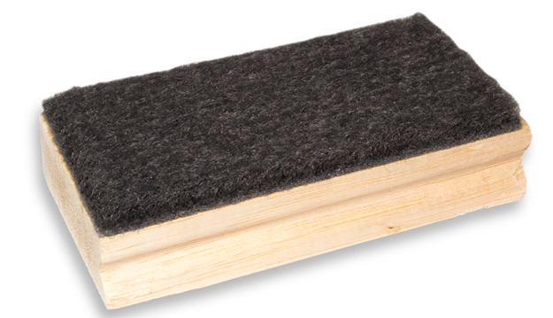 | $ 3,451.00 | $ 3,451.00 | 5 | $ 17,255.00
9 | E | 44000000 | 44110000 | 44111900 | 44111914 | Tabla de soporte para escribir | Tabla planillera. Dimensiones: Tamaño oficio. Con pinza de sujeción a presión. | UNIDAD |  | $ 11,900.00 | $ 11,900.00 | 5 | $ 59,500.00
10 | B | 14000000 | 14110000 | 14111500 | 14111519 | Papeles cartulina | Cartulina por pliego, *Material Cartulina Bristol *Medida 70 cm ancho x 100 cm alto *Presentación unidad *Color Negro *Gramaje 160 g/m2 | UNIDAD |  | $ 4,355.00 | $ 4,355.00 | 25 | $ 108,875.00
11 | E | 44000000 | 44120000 | 44122100 | 44122104 | Clips para papel | Clips para papel, cuerpo de acero forrado en plástico en diferentes colores, paquete por 100 unidades | PAQUETE | 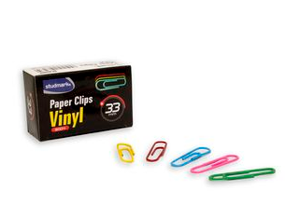 | $ 2,261.00 | $ 2,261.00 | 8 | $ 18,088.00
12 | B | 14000000 | 14110000 | 14111500 | 14111530 | Papel de notas autoadhesivas | NOTAS ADHESIVAS 76X76MMX100H X5 COLORES Marca GIPAO Medida 76 mm ancho x 76 mm alto Presentación 100 hojas divididas en 5 colores | PAQUETE | 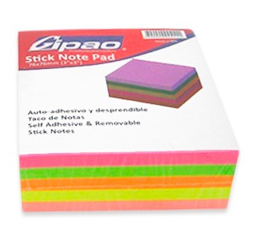 | $ 3,415.00 | $ 3,415.00 | 18 | $ 61,470.00

 |  |  |  |  |  |  |  |  |  |  |  |  | $ 1,212,158.00

